207
 |  |  | 区民のくらし関連 207

土地・
気象・
人口
国勢調査
経済
センサス
商業統計
調査
工業統計
調査
農 業
行財政
・議会
区施設
利用状況
・区民相談
福祉・
教育・
社会保障
衛生・
環境
土木施設
・みどり
区民の
くらし
関連
警察・
消防・
防災
特別区勢
一覧
練馬区勢
図表

13 |  | 区民のくらし関連（住宅、ライフライン等）

 | 住宅、ライフラインの状況、鉄道の乗降車人員、自転車駐車場など

220
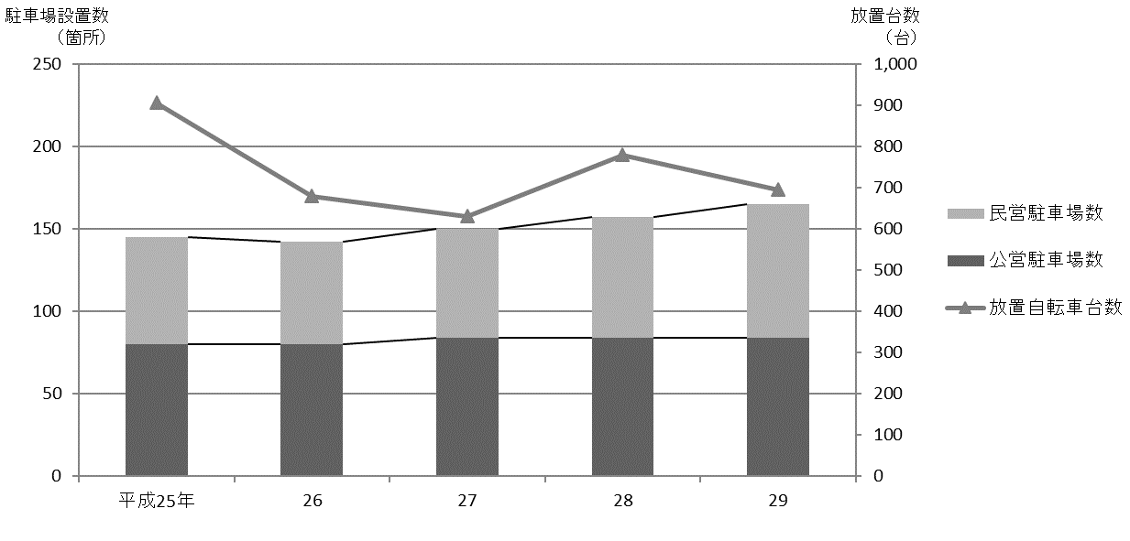
220 区民のくらし関連

 | 表202 駅周辺等の自転車駐車場設置数、収容台数、利用台数および放置台数
 |  |  |  |  |  |  |  |  |  |  |  |  |  |  | (各年５月)
 | 年および駅名・バス停名 |  |  |  |  |  |  |  | 設置数 |  | 適正 収容 台数 | 利用状況
 |  |  |  |  |  |  |  |  | 公営 | 民営 |  | 総台数 | 利用 台数 | 放置 台数

 |  |  | 平成 |  |  | 25 |  | 年 | 80 | 65 | 49,982 | 37,342 | 36,436 | 906
 |  |  |  |  |  | 26 |  |  | 80 | 62 | 54,412 | 37,191 | 36,512 | 679
 |  |  |  |  |  | 27 |  |  | 84 | 66 | 55,832 | 41,283 | 40,652 | 631
 |  |  |  |  |  | 28 |  |  | 84 | 73 | 56,332 | 41,954 | 41,174 | 780
 |  |  |  |  |  | 29 |  |  | 84 | 81 | 56,752 | 42,187 | 41,492 | 695

 |  | 江古田 |  |  |  |  |  |  | 4 | 4 | 1,295 | 584 | 522 | 62
 |  | 桜台 |  |  |  |  |  |  | 2 | 4 | 921 | 472 | 379 | 93
 |  | 練馬 |  |  |  |  |  |  | 3 | 3 | 3,945 | 3,176 | 3,114 | 62
 |  | 豊島園 |  |  |  |  |  |  | 3 | 3 | 856 | 588 | 567 | 21
 |  | 中村橋 |  |  |  |  |  |  | 2 | 3 | 2,481 | 1,505 | 1,415 | 90

 |  | 富士見台 |  |  |  |  |  |  | 2 | 4 | 1,312 | 1,172 | 1,153 | 19
 |  | 練馬高野台 |  |  |  |  |  |  | 1 | 5 | 1,775 | 1,466 | 1,455 | 11
 |  | 石神井公園 |  |  |  |  |  |  | 5 | 13 | 8,569 | 6,282 | 6,254 | 28
 |  | 大泉学園 |  |  |  |  |  |  | 14 | 7 | 8,353 | 6,674 | 6,632 | 42
 |  | 大泉バス停 |  |  |  |  |  |  | 5 | － | 1,111 | 512 | 486 | 26

 |  | 保谷 |  |  |  |  |  |  | 1 | 8 | 3,427 | 2,169 | 2,167 | 2
 |  | 上井草 |  |  |  |  |  |  | － | － | － | 7 | － | 7
 |  | 上石神井 |  |  |  |  |  |  | 8 | 7 | 3,108 | 1,969 | 1,949 | 20
 |  | 武蔵関 |  |  |  |  |  |  | 7 | 5 | 2,474 | 1,493 | 1,447 | 46
 |  | 東武練馬 |  |  |  |  |  |  | 1 | 4 | 452 | 235 | 185 | 50

 |  | 小竹向原 |  |  |  |  |  |  | 1 | － | 849 | 738 | 726 | 12
 |  | 氷川台 |  |  |  |  |  |  | 8 | 1 | 2,538 | 1,920 | 1,913 | 7
 |  | 平和台 |  |  |  |  |  |  | 7 | 4 | 3,722 | 2,934 | 2,927 | 7
 |  | 地下鉄赤塚 |  |  |  |  |  |  | 1 | 2 | 1,092 | 894 | 856 | 38
 |  | 新桜台 |  |  |  |  |  |  | 1 | － | 231 | 71 | 67 | 4

 |  | 光が丘 |  |  |  |  |  |  | 6 | 2 | 6,905 | 6,246 | 6,212 | 34
 |  | 練馬春日町 |  |  |  |  |  |  | 1 | 2 | 1,150 | 887 | 878 | 9
 |  | 新江古田 |  |  |  |  |  |  | 1 | － | 186 | 193 | 188 | 5

 |  | 注 |  | ： | (1) |  | 利用台数、放置台数の調査は、各年5月中、晴天の平日のうち任意の一日、概ね午前11時頃に行っている。また、設置数、適正収容
 |  |  |  |  |  |  | 台数は、各年調査日現在の値である。
 |  |  |  |  | (2) |  | 各台数には50ccバイクを含む。
 |  |  |  |  | (3) |  | 大泉バス停は、大泉北出張所、大泉風致地区、都民農園のバス停である。
 |  |  |  |  | (4) |  | 「公営」とは、区立自転車駐車場、（公財)練馬区環境まちづくり公社および(公財)自転車駐車場整備センターが運営するものを指す。
 |  |  |  |  | (5) |  | 民営駐車場利用台数は推定である。また、平成26年度から設置数の集計を一部変更した。
 |  |  |  |  | (6) |  | (公財)練馬区環境まちづくり公社の運営している「ねりまタウンサイクル」はこの表に含まない。
 |  |  |  |  | (7) |  | 適正収容台数、総台数、駐車場利用台数には民営駐車場利用台数を含む。
 | 資料 |  |  | ： | 土木部交通安全課

 | 図35 駅周辺等の自転車駐車場設置数および放置台数の推移【表202関連】

